Booth Feb
รายงานแจ้งปัญหา Booth ประจำปี 2569 |  |  |  |  |  |  |  |  |  | Total | 1,615.00 | ฿
NO. | ปัญหา ขนม | ปัญหา ขนส่ง | วัน/เดือน/ปี ที่แจ้ง | สาขา | ชื่อสินค้า | จำนวนสินค้า ที่พบปัญา (กล่อง) | สาเหตุที่พบปัญหา | วันที่ผลิต | วันหมดอายุ | ราคา | คิดเป็นจำนวนเงิน | สถานะการแจ้งปัญหา QA/QC | การแก้ปัญหา QA/QC | หมายเหตุ | รูปภาพประกอบ
1 |  |  | 13.02.2569 | บูธคุณาวรรณ | ชิฟฟ่อยรวมรสยอดฮิต | 1 | จอเส้นผม ในกล่องขนม | 13.02.2569 | 27.02.2569 | 100 | 100.00 | แจ้งแล้ว
2 |  |  | 15.02.2569 | บริษัท finix ลาวา(เราOEM) เข้ามา | ลูกส้ม | 71 | ขึ้นรา |  |  | 20 | 1,420.00 | แจ้งแล้ว
3 |  |  | 26.02.2569 | บูธคุณาวรรณ | เค้กเบาหวิวมะพร้าวน้ำหอม | 1 | กล่องเปื้อน | 26.02.2569 | 17.03.2569 | 50 | 50.00 | แจ้งแล้ว
4 |  |  | 26.02.2569 | บูธคุณาวรรณ | แซนวิชแฮมชีส | 1 | กล่องเปื้อน | - | - | 45 | 45.00 | แจ้งแล้ว |  |  | 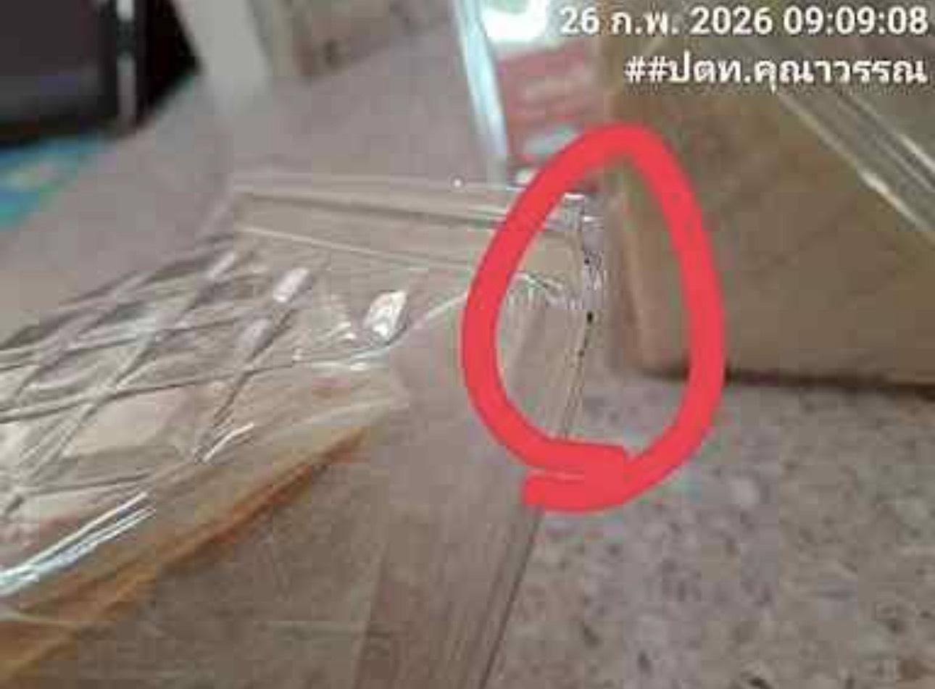

 |  |  |  |  |  |  |  |  |  |  | -
 |  |  |  |  |  |  |  |  |  |  | -
 |  |  |  |  |  |  |  |  |  |  | -
 |  |  |  |  |  |  |  |  |  |  | -
 |  |  |  |  |  |  |  |  |  |  | -
 |  |  |  |  |  |  |  |  |  |  | -
 |  |  |  |  |  |  |  |  |  |  | -
 |  |  |  |  |  |  |  |  |  |  | -
 |  |  |  |  |  |  |  |  |  |  | -
 |  |  |  |  |  |  |  |  |  |  | -
 |  |  |  |  |  |  |  |  |  |  | -
 |  |  |  |  |  |  |  |  |  |  | -
 |  |  |  |  |  |  |  |  |  |  | -
 |  |  |  |  |  |  |  |  |  |  | -
 |  |  |  |  |  |  |  |  |  |  | -
 |  |  |  |  |  |  |  |  |  |  | -
 |  |  |  |  |  |  |  |  |  |  | -
 |  |  |  |  |  |  |  |  |  |  | -
 |  |  |  |  |  |  |  |  |  |  | -
 |  |  |  |  |  |  |  |  |  |  | -
 |  |  |  |  |  |  |  |  |  |  | -
 |  |  |  |  |  |  |  |  |  |  | -
 |  |  |  |  |  |  |  |  |  |  | -
 |  |  |  |  |  |  |  |  |  |  | -
 |  |  |  |  |  |  |  |  |  |  | -
 |  |  |  |  |  |  |  |  |  |  | -
 |  |  |  |  |  |  |  |  |  |  | -
 |  |  |  |  |  |  |  |  |  |  | -
 |  |  |  |  |  |  |  |  |  |  | -
 |  |  |  |  |  |  |  |  |  |  | -
 |  |  |  |  |  |  |  |  |  |  | -

Booth Mar
 |  |  |  |  |  |  |  |  |  | Total | 50.00 | ฿
NO. | ปัญหา ขนม | ปัญหา ขนส่ง | วัน/เดือน/ปี ที่แจ้ง | สาขา | ชื่อสินค้า | จำนวนสินค้า ที่พบปัญา (กล่อง) | สาเหตุที่พบปัญหา | วันที่ผลิต | วันหมดอายุ | ราคา | คิดเป็นจำนวนเงิน | สถานะการแจ้งปัญหา QA/QC | การแก้ปัญหา QA/QC | หมายเหตุ | รูปภาพประกอบ
1 |  |  | 05.03.2569 | บูธคุณาวรรณ | เอแคลร์นมสด | 1 | ไส้เอแคลร์แตกเลอะเต็มกล่อง | 05.03.26 | 11.03.26 | 50 | 50.00 | แจ้งเรียบร้อย | หนังสือชี้แจง | 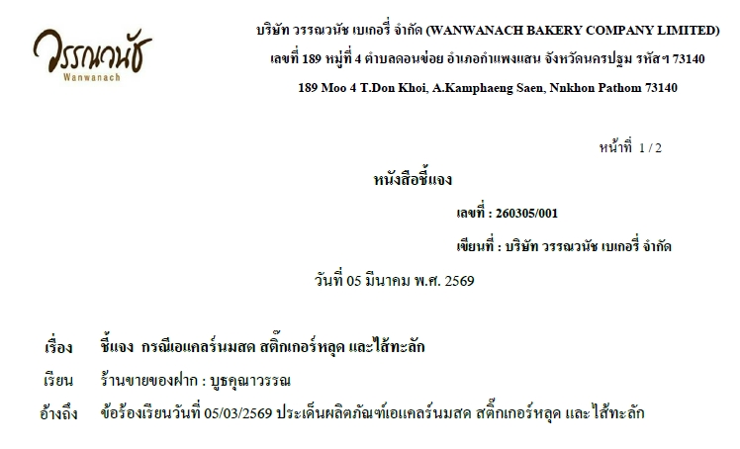
2 |  |  | 15.03.2569 | บูธคุณาวรรณ | เค้กโบราณ | 1 | สีครีมเข้มกว่าปกติ | - | - |  |  | แจ้งเรียบร้อย | หนังสือชี้แจง | 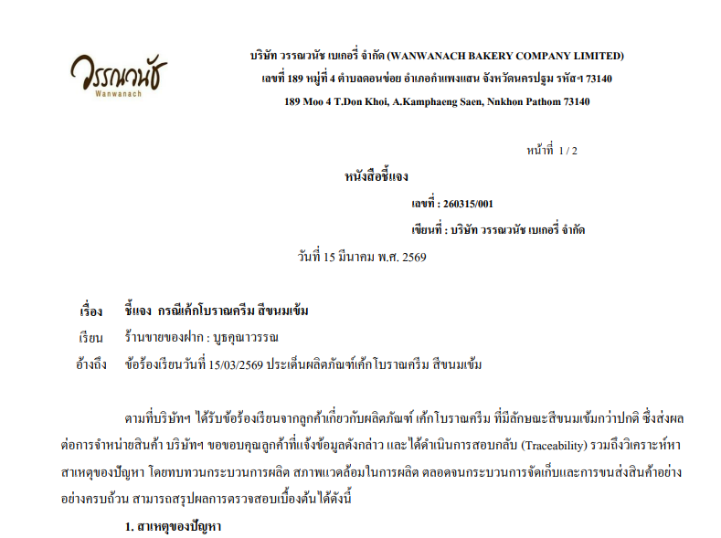 | 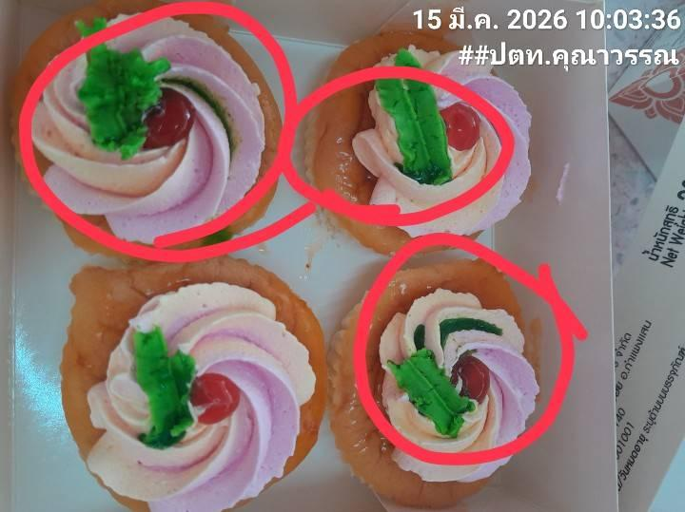
3 |  |  | 16.03.2569 | บูธคุณาวรรณ | ช็อกโกปัง | 1 | ไส้แตก | 12.03.2569 | 21.03.2569 |  |  | แจ้งเรียบร้อย | หนังสือชี้แจง | 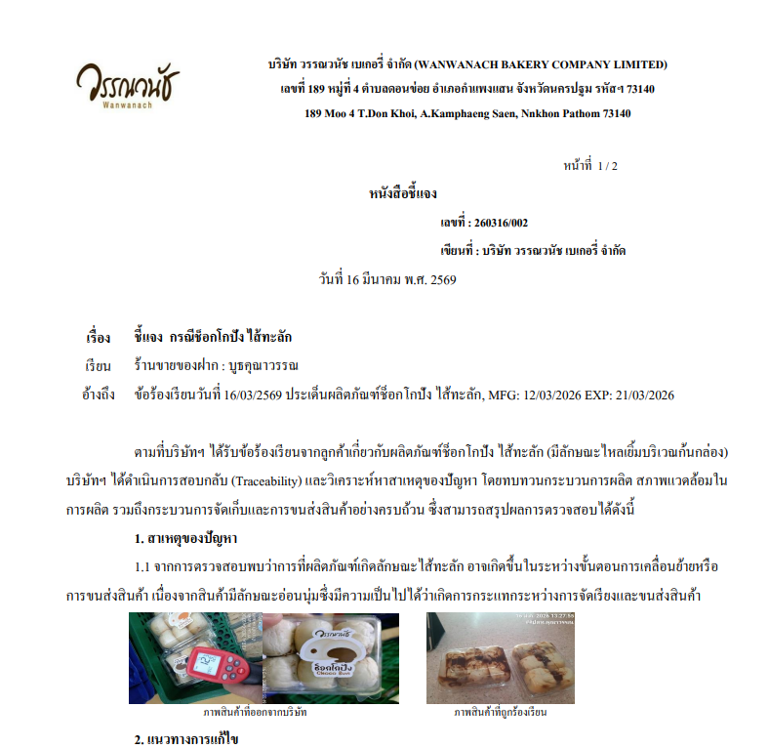 | 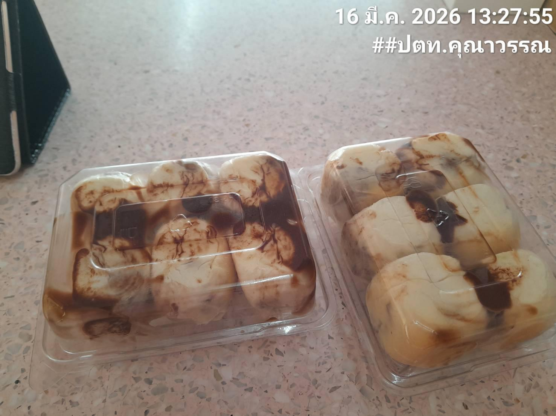
5 |  |  | 25.03.2569 | บูธคุณาวรรณ | ชิฟฟ่อนรวมรส | 1 | ขึ้นรา | 19.03.2569 | 07.04.2569 |  |  | แจ้งเรียบร้อย | หนังสือชี้แจง
6 |  |  | 25.03.2569 | บูธหน้ามอ.เกษตร | ซอฟต์เค้กมะพร้าวนมสด | 1 | หน้าแตก | 12.03.2569 | 21.03.2569 |  |  | แจ้งเรียบร้อย | หนังสือชี้แจง | 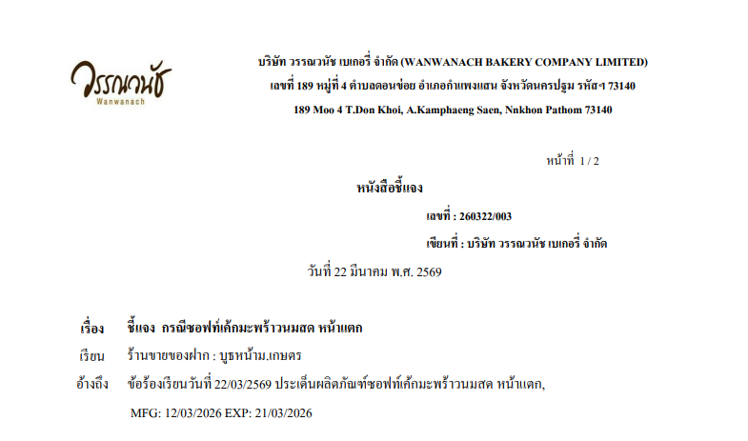
7 |  |  | 21.03.2569 | ร้านพรชัย (ปังบางลำภู) | ชิฟฟ่อนรวมรส 4 ชิ้น | 1 | จำนวนชิ้นได้ไม่ครบ ได้3ชิ้นจาก4ชิ้น | 29/03/2026 | 17.04.2569 |  |  | แจ้งเรียบร้อย | หนังสือชี้แจง | 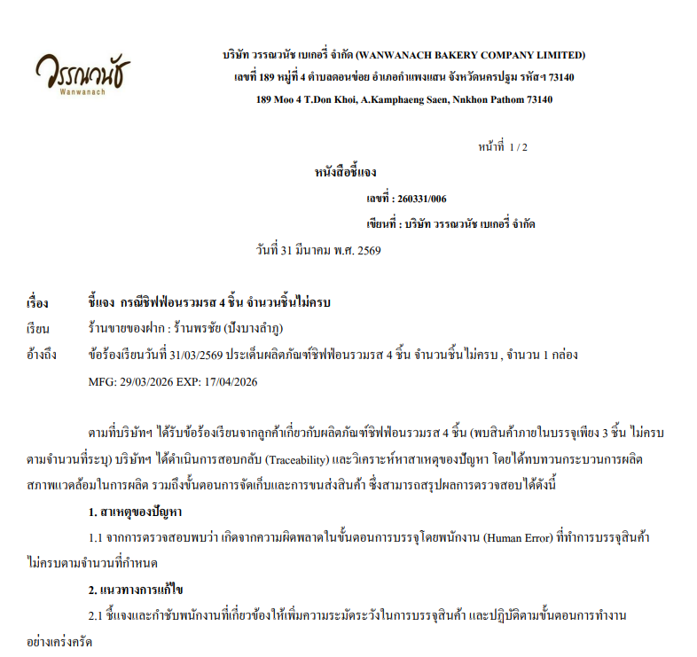

 |  |  |  |  |  |  |  |  |  |  | -
 |  |  |  |  |  |  |  |  |  |  | -
 |  |  |  |  |  |  |  |  |  |  | -
 |  |  |  |  |  |  |  |  |  |  | -
 |  |  |  |  |  |  |  |  |  |  | -
 |  |  |  |  |  |  |  |  |  |  | -
 |  |  |  |  |  |  |  |  |  |  | -
 |  |  |  |  |  |  |  |  |  |  | -
 |  |  |  |  |  |  |  |  |  |  | -
 |  |  |  |  |  |  |  |  |  |  | -
 |  |  |  |  |  |  |  |  |  |  | -
 |  |  |  |  |  |  |  |  |  |  | -
 |  |  |  |  |  |  |  |  |  |  | -
 |  |  |  |  |  |  |  |  |  |  | -
 |  |  |  |  |  |  |  |  |  |  | -
 |  |  |  |  |  |  |  |  |  |  | -
 |  |  |  |  |  |  |  |  |  |  | -
 |  |  |  |  |  |  |  |  |  |  | -
 |  |  |  |  |  |  |  |  |  |  | -
 |  |  |  |  |  |  |  |  |  |  | -
 |  |  |  |  |  |  |  |  |  |  | -
 |  |  |  |  |  |  |  |  |  |  | -
 |  |  |  |  |  |  |  |  |  |  | -
 |  |  |  |  |  |  |  |  |  |  | -
 |  |  |  |  |  |  |  |  |  |  | -
 |  |  |  |  |  |  |  |  |  |  | -
 |  |  |  |  |  |  |  |  |  |  | -
 |  |  |  |  |  |  |  |  |  |  | -
 |  |  |  |  |  |  |  |  |  |  | -
 |  |  |  |  |  |  |  |  |  |  | -
 |  |  |  |  |  |  |  |  |  |  | -

Booth Apr
รายงานแจ้งปัญหา Booth ประจำปี 2569 |  |  |  |  |  |  |  |  |  | Total | 320.00 | ฿
NO. | ปัญหา ขนม | ปัญหา ขนส่ง | วัน/เดือน/ปี ที่แจ้ง | สาขา | ชื่อสินค้า | จำนวนสินค้า ที่พบปัญา (กล่อง) | สาเหตุที่พบปัญหา | วันที่ผลิต | วันหมดอายุ | ราคา | คิดเป็นจำนวนเงิน | สถานะการแจ้งปัญหา QA/QC | การแก้ปัญหา QA/QC | หมายเหตุ | รูปภาพประกอบ
1 |  |  | 01.04.2569 | บูธคุณาวรรณ | ชิฟฟ่อนรวมรส | 1 | ซีลไม่แน่ / ขนมเสียก่อนหมดอายุ | 19.03.2569 | 07.04.2569 | 100 | 100.00 | แจ้งเรียบร้อย | หนังสือชี้แจง | 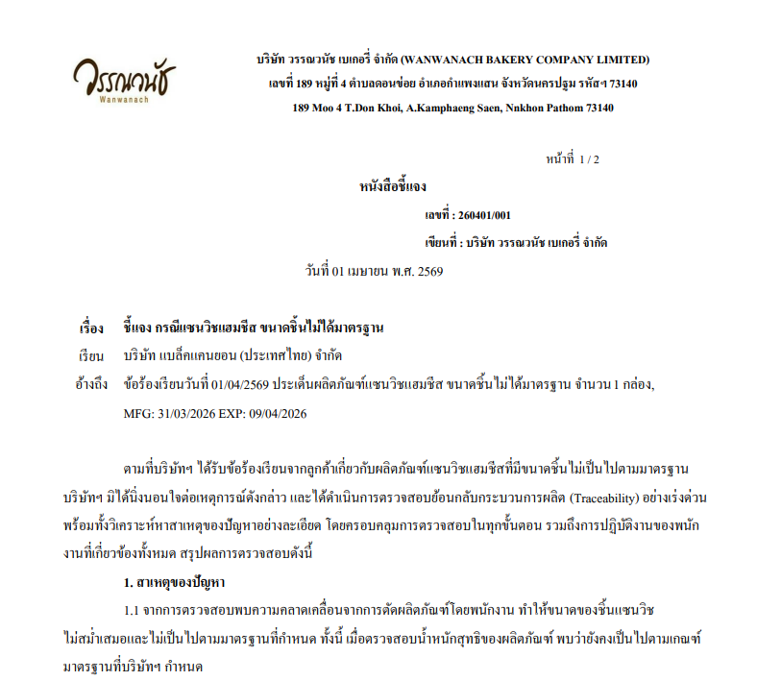 | 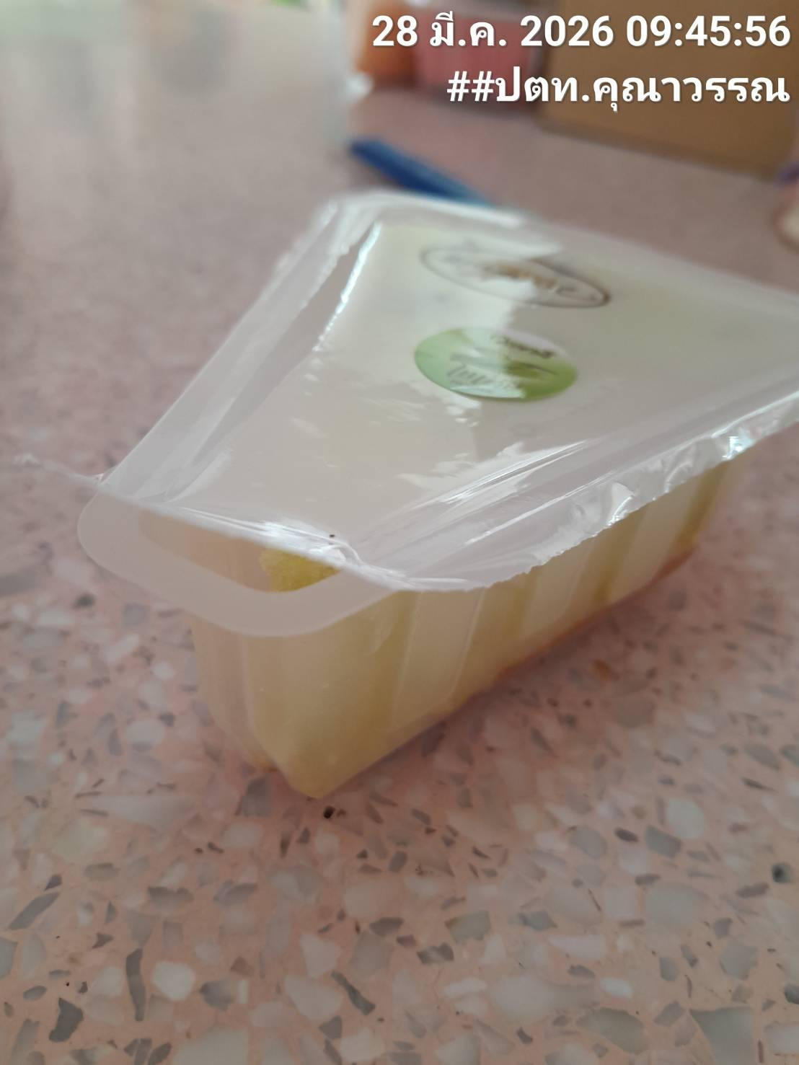
2 |  |  | 03.04.2569 | บูธหน้ามอเกษตร | เค้กวันเกิด | 1 | หน้าเค้กแตก | - | - | 220 | 220.00 | แจ้งเรียบร้อย | หนังสือชี้แจง | 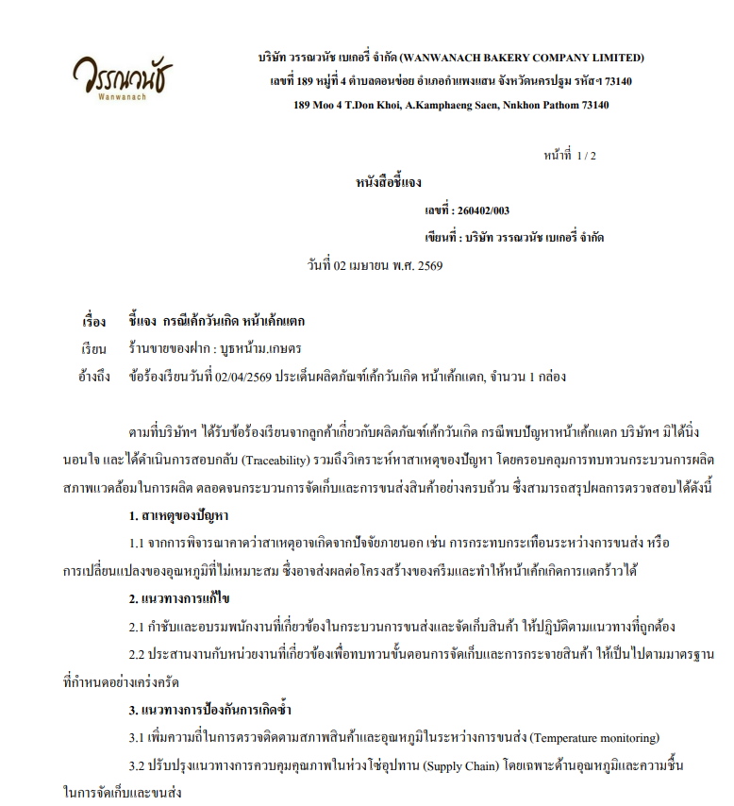 | 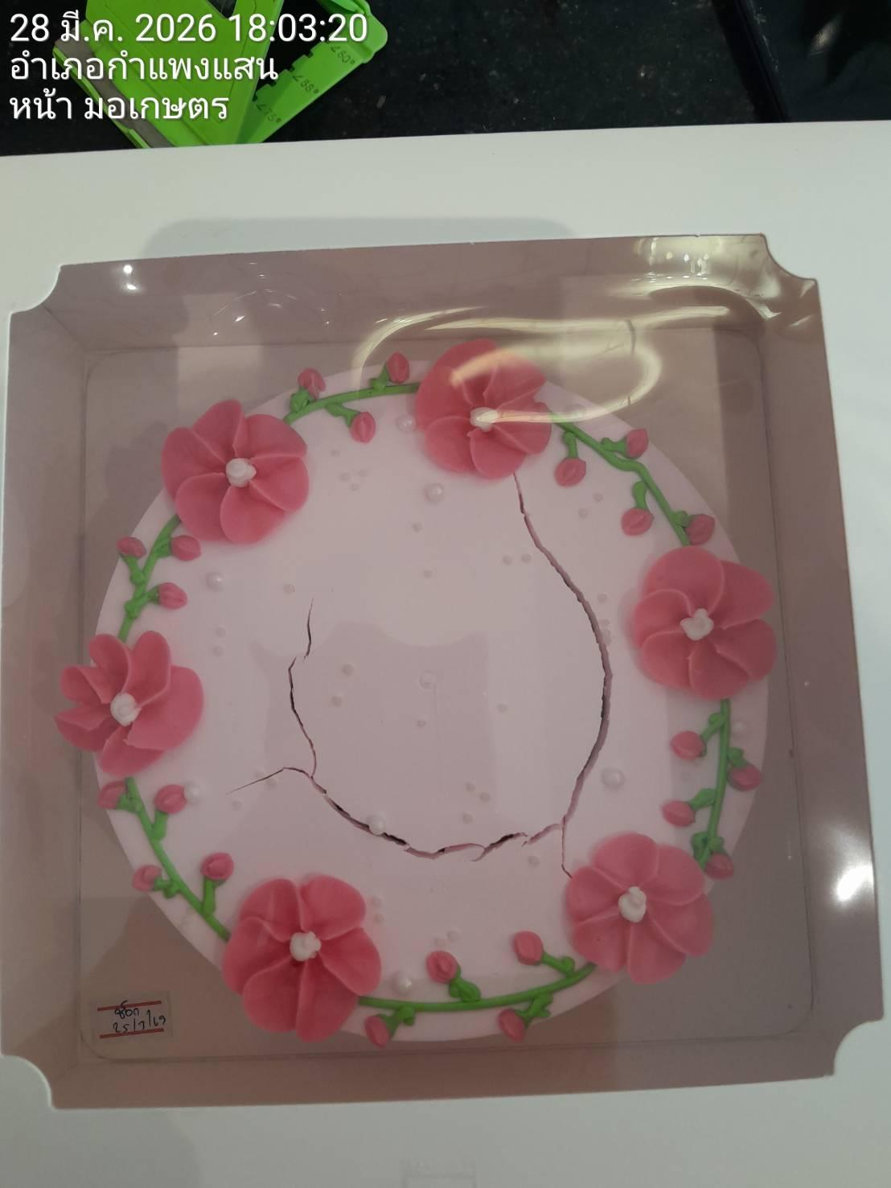

 |  |  |  |  |  |  |  |  |  |  | -
 |  |  |  |  |  |  |  |  |  |  | -
 |  |  |  |  |  |  |  |  |  |  | -
 |  |  |  |  |  |  |  |  |  |  | -
 |  |  |  |  |  |  |  |  |  |  | -
 |  |  |  |  |  |  |  |  |  |  | -
 |  |  |  |  |  |  |  |  |  |  | -
 |  |  |  |  |  |  |  |  |  |  | -
 |  |  |  |  |  |  |  |  |  |  | -
 |  |  |  |  |  |  |  |  |  |  | -
 |  |  |  |  |  |  |  |  |  |  | -
 |  |  |  |  |  |  |  |  |  |  | -
 |  |  |  |  |  |  |  |  |  |  | -
 |  |  |  |  |  |  |  |  |  |  | -
 |  |  |  |  |  |  |  |  |  |  | -
 |  |  |  |  |  |  |  |  |  |  | -
 |  |  |  |  |  |  |  |  |  |  | -
 |  |  |  |  |  |  |  |  |  |  | -
 |  |  |  |  |  |  |  |  |  |  | -
 |  |  |  |  |  |  |  |  |  |  | -
 |  |  |  |  |  |  |  |  |  |  | -
 |  |  |  |  |  |  |  |  |  |  | -
 |  |  |  |  |  |  |  |  |  |  | -
 |  |  |  |  |  |  |  |  |  |  | -
 |  |  |  |  |  |  |  |  |  |  | -
 |  |  |  |  |  |  |  |  |  |  | -
 |  |  |  |  |  |  |  |  |  |  | -
 |  |  |  |  |  |  |  |  |  |  | -
 |  |  |  |  |  |  |  |  |  |  | -
 |  |  |  |  |  |  |  |  |  |  | -
 |  |  |  |  |  |  |  |  |  |  | -

Booth Jun
รายงานแจ้งปัญหา Booth ประจำปี 2569 |  |  |  |  |  |  |  |  |  | Total | - | ฿
NO. | ปัญหา ขนม | ปัญหา ขนส่ง | วัน/เดือน/ปี ที่แจ้ง | สาขา | ชื่อสินค้า | จำนวนสินค้า ที่พบปัญา (กล่อง) | สาเหตุที่พบปัญหา | วันที่ผลิต | วันหมดอายุ | ราคา | คิดเป็นจำนวนเงิน | สถานะการแจ้งปัญหา QA/QC | การแก้ปัญหา QA/QC | หมายเหตุ | รูปภาพประกอบ
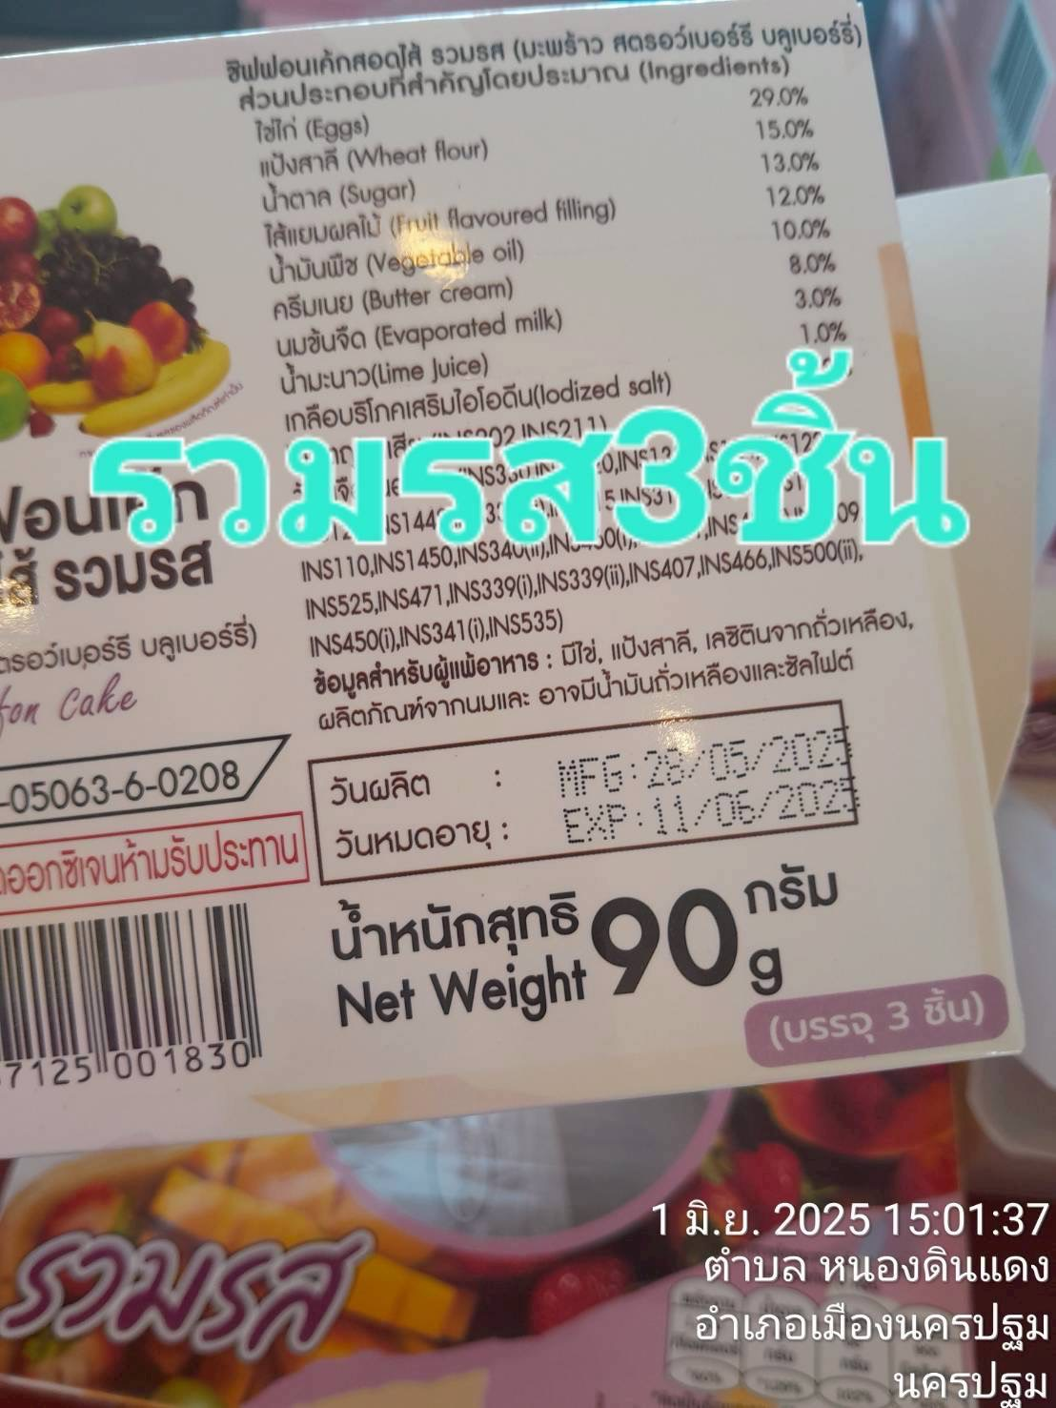
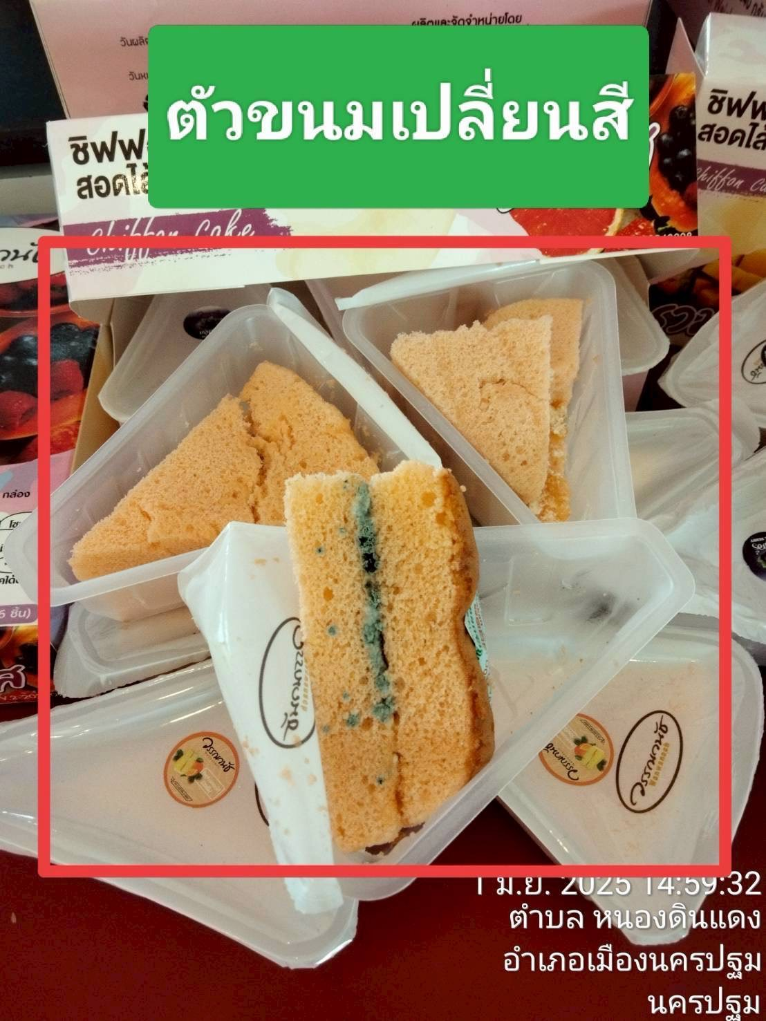
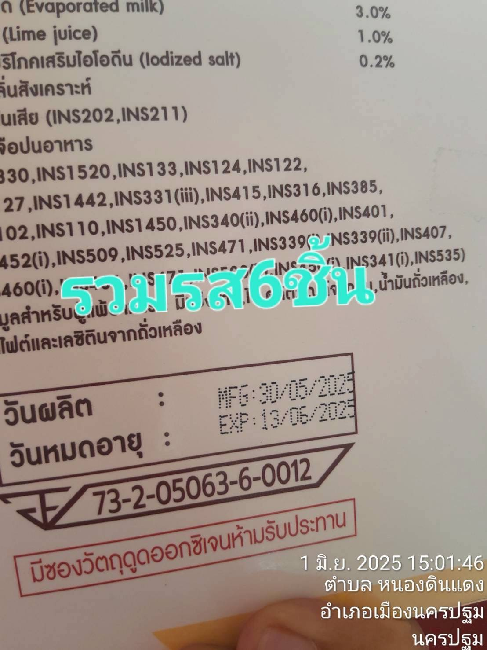
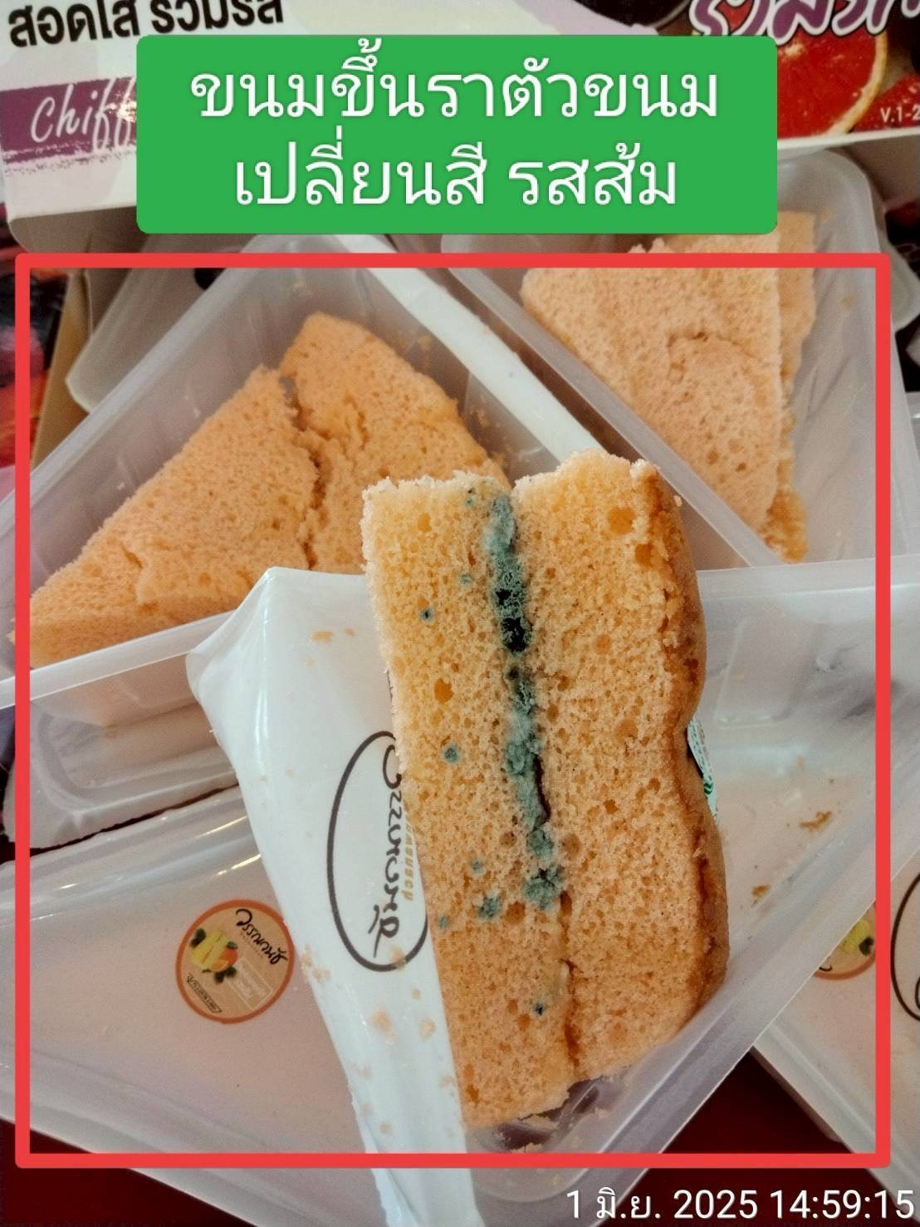
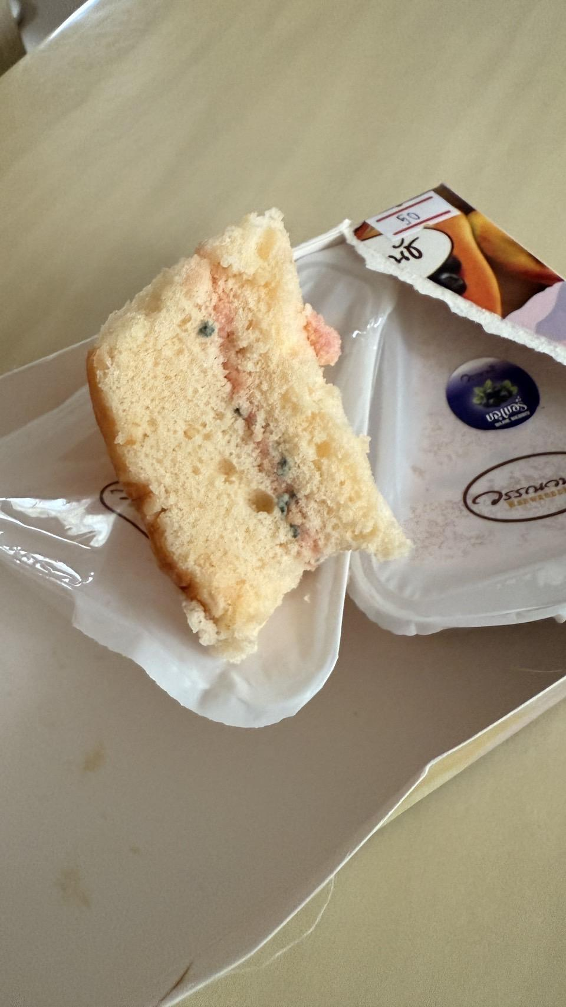
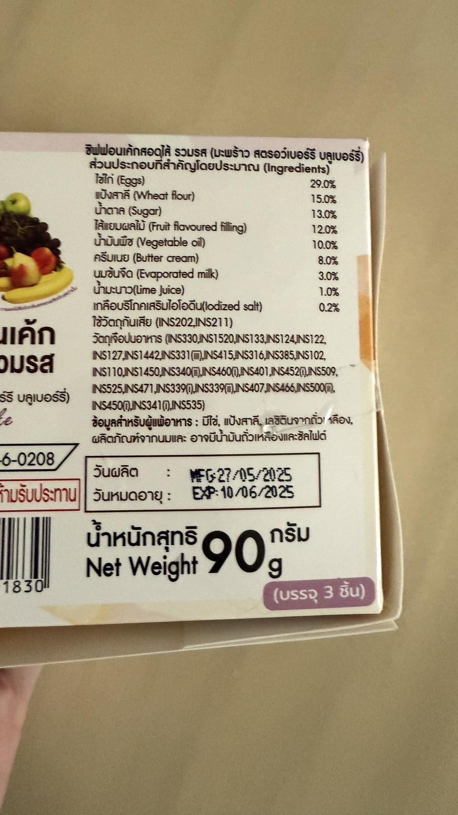
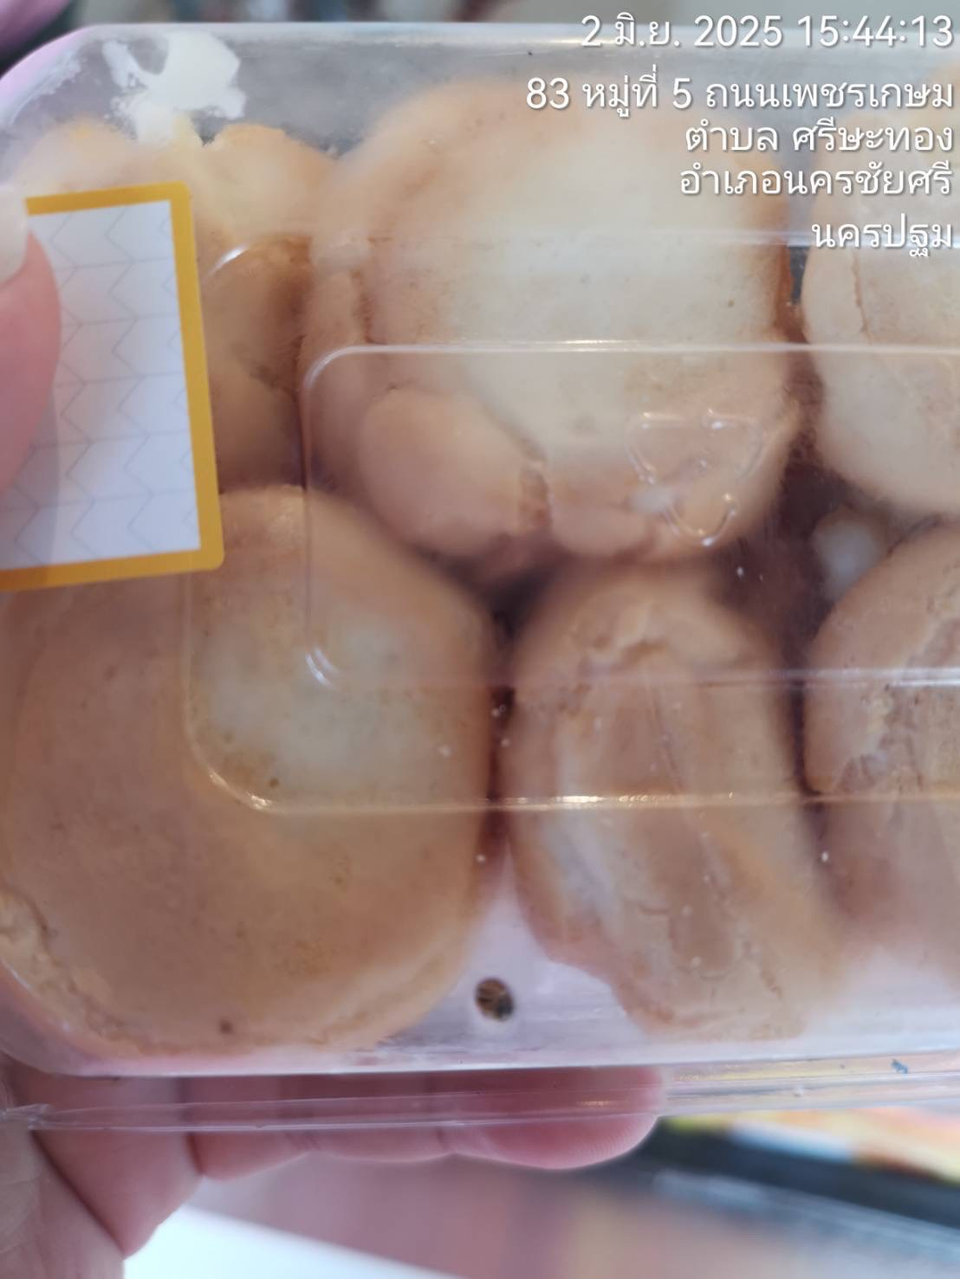
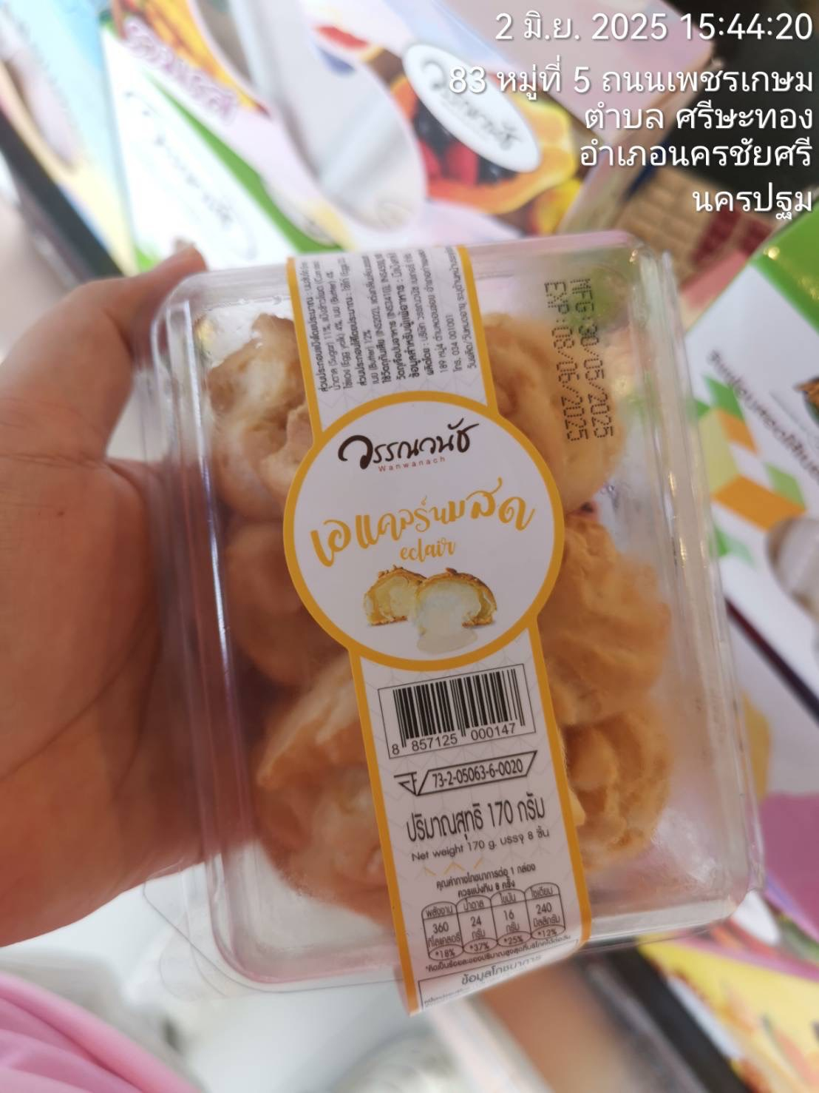
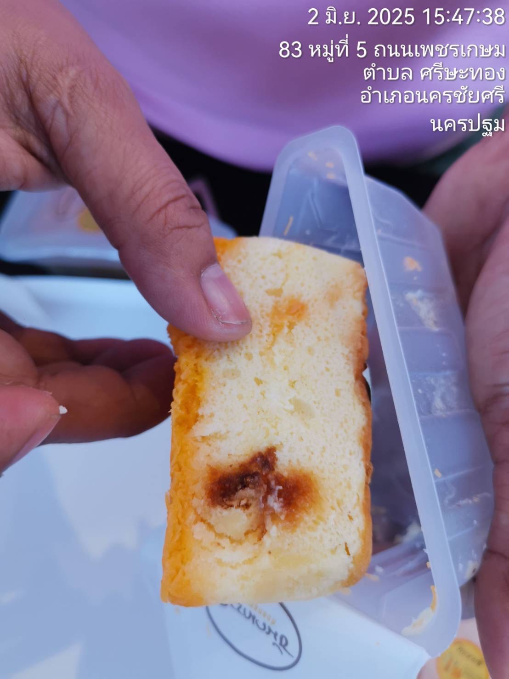
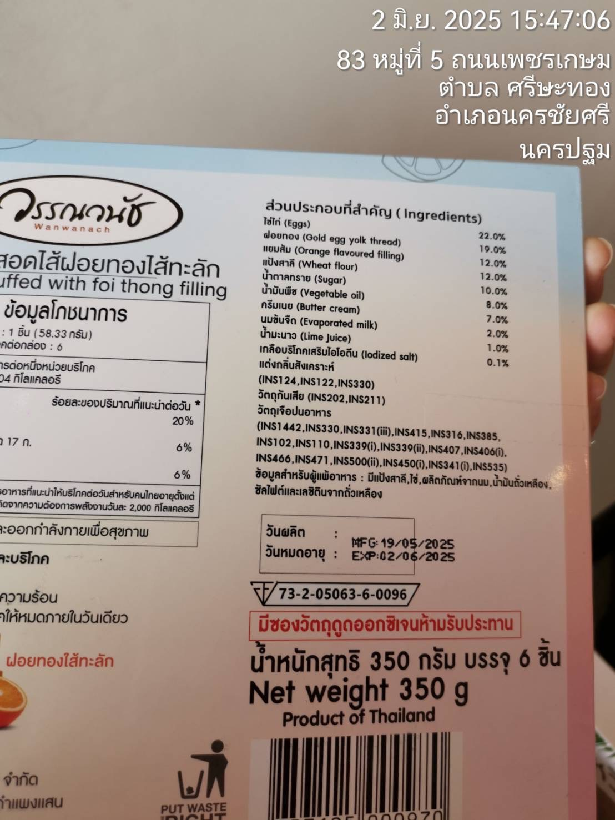
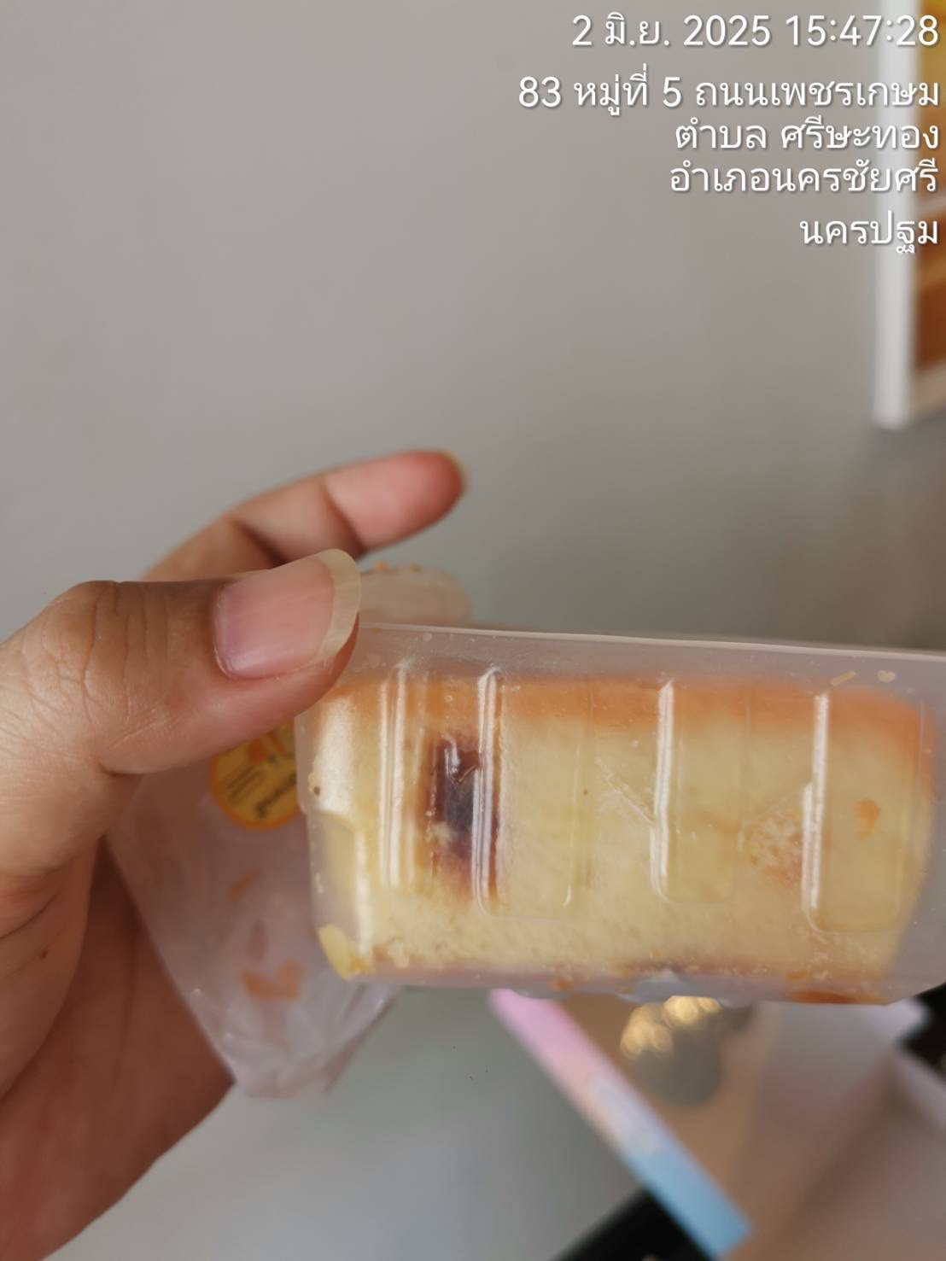
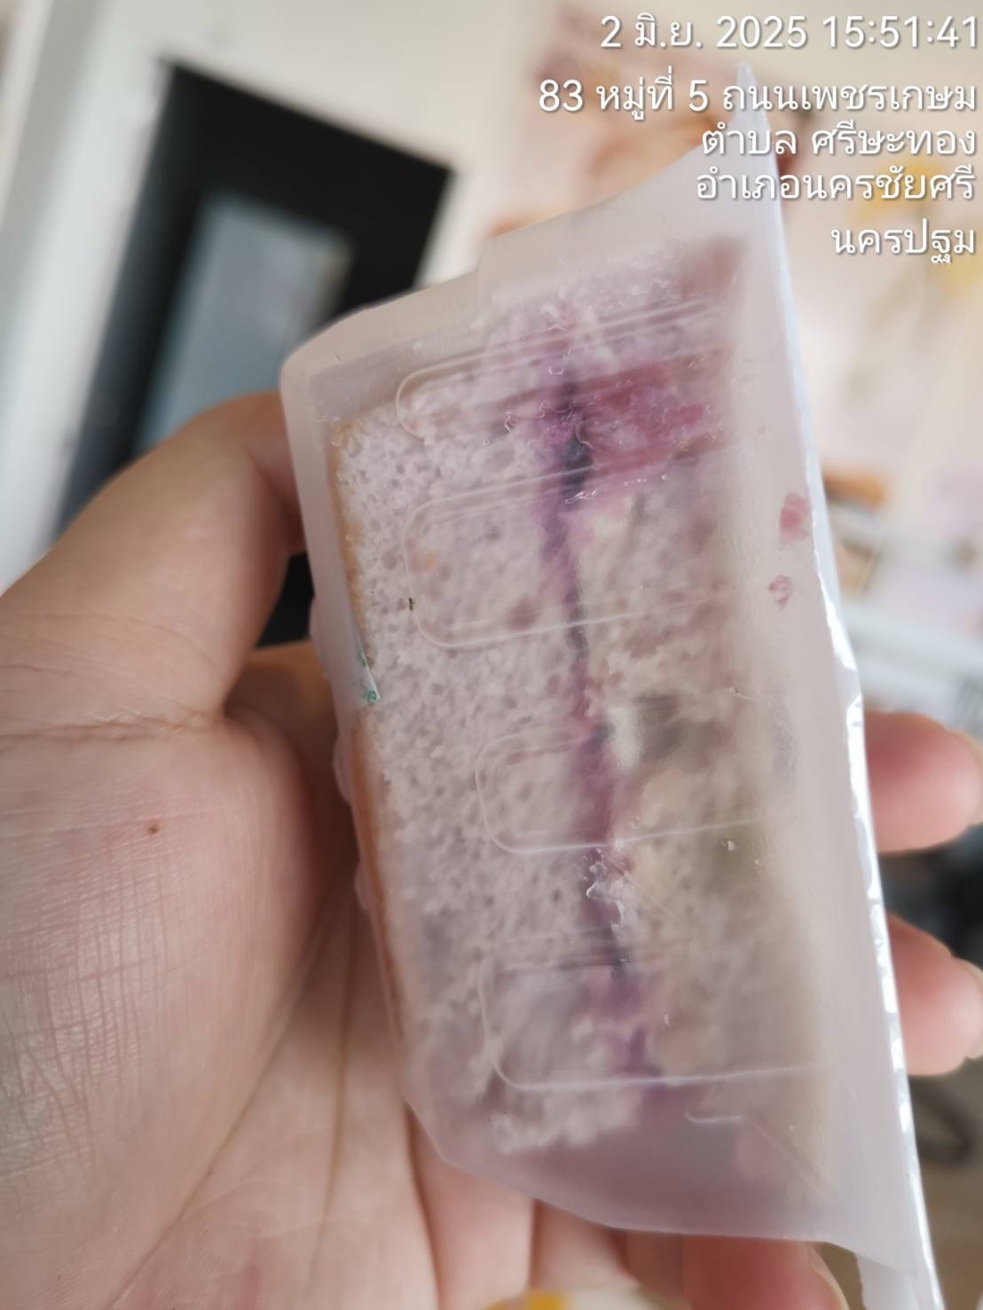
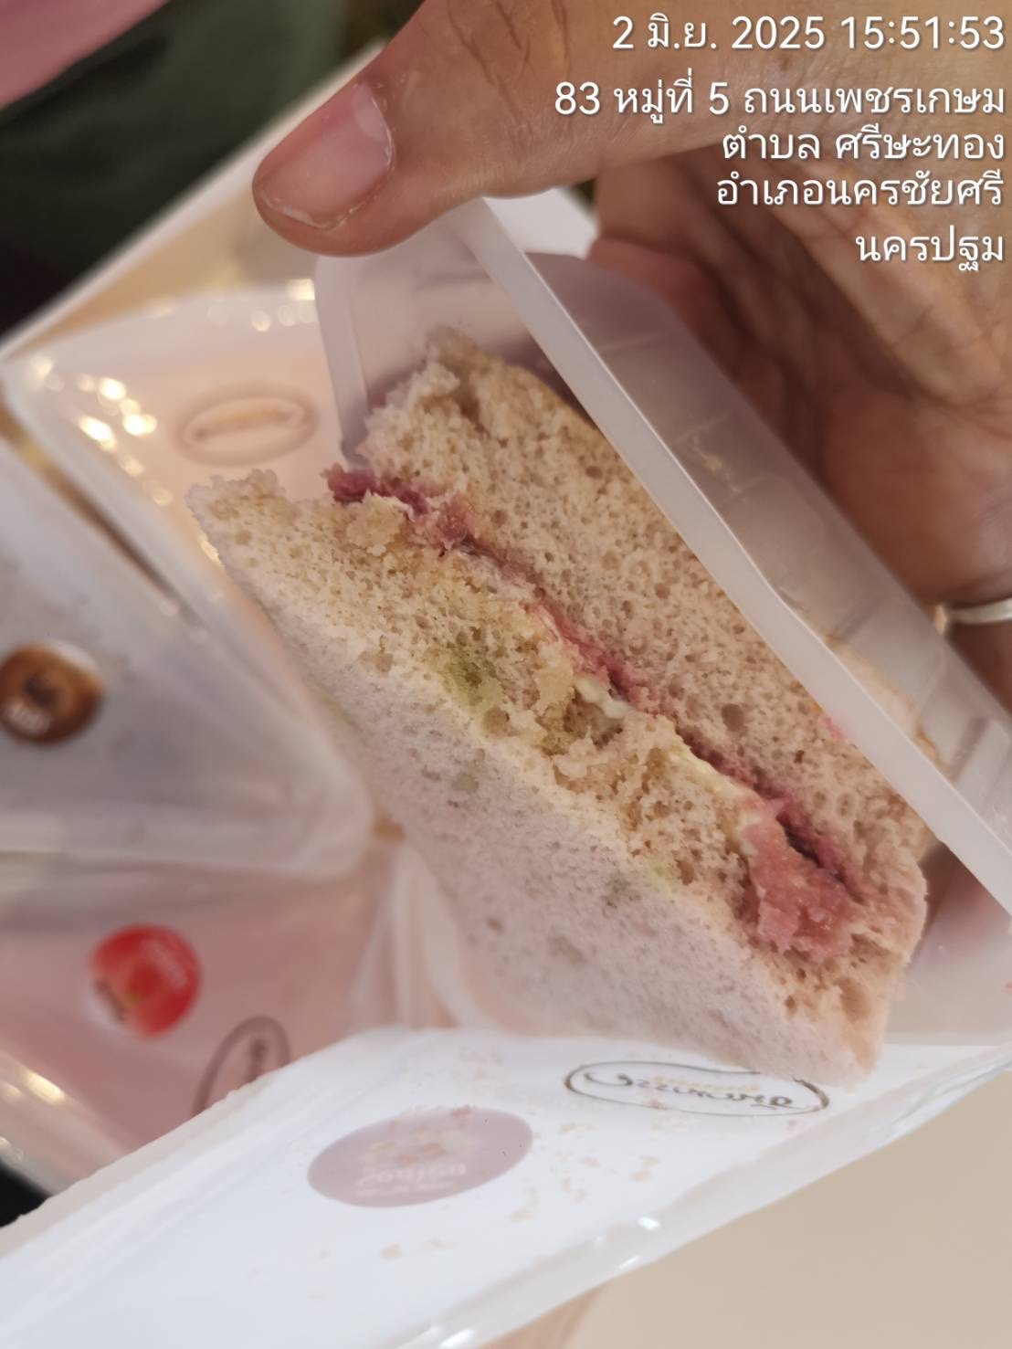
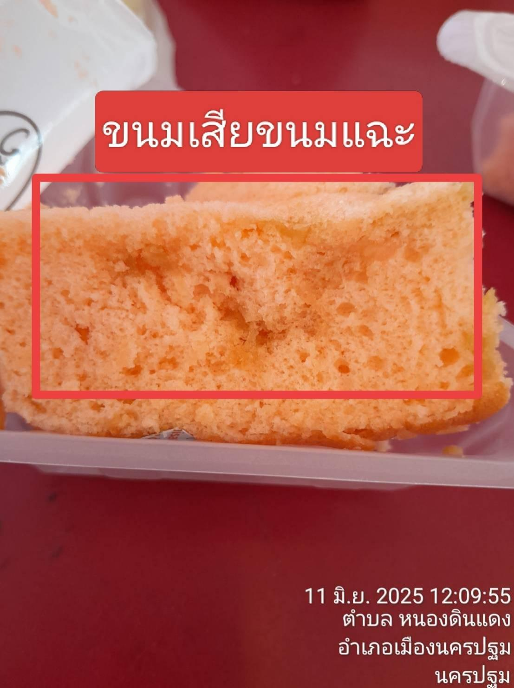
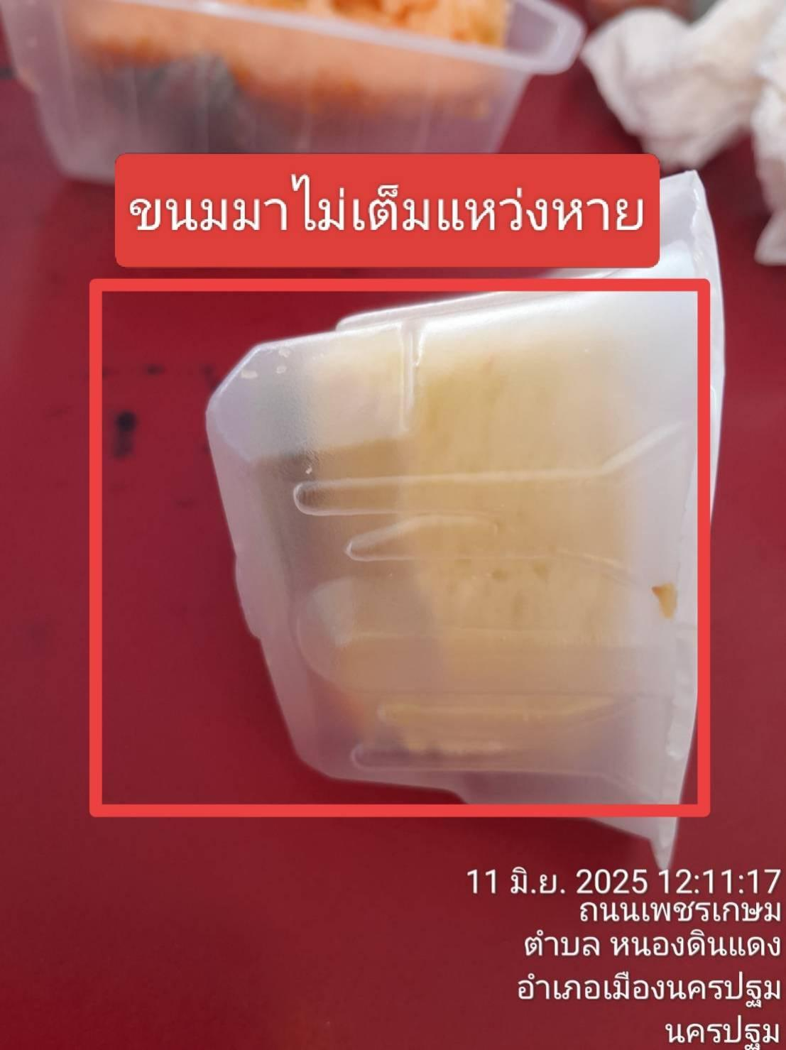
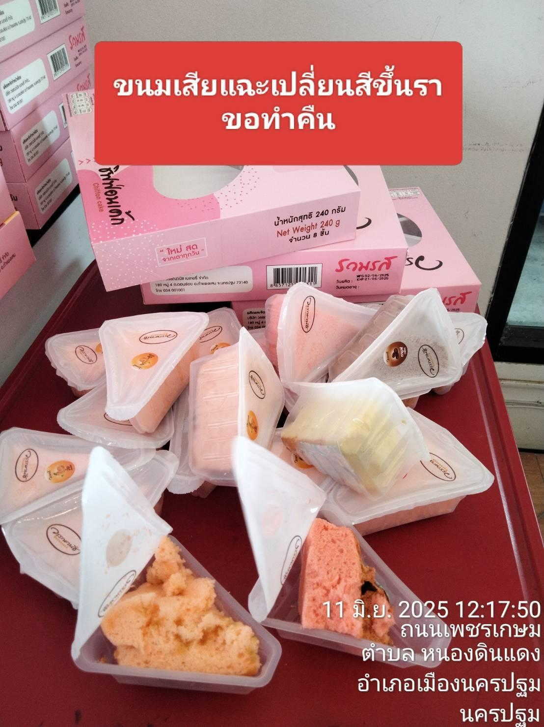
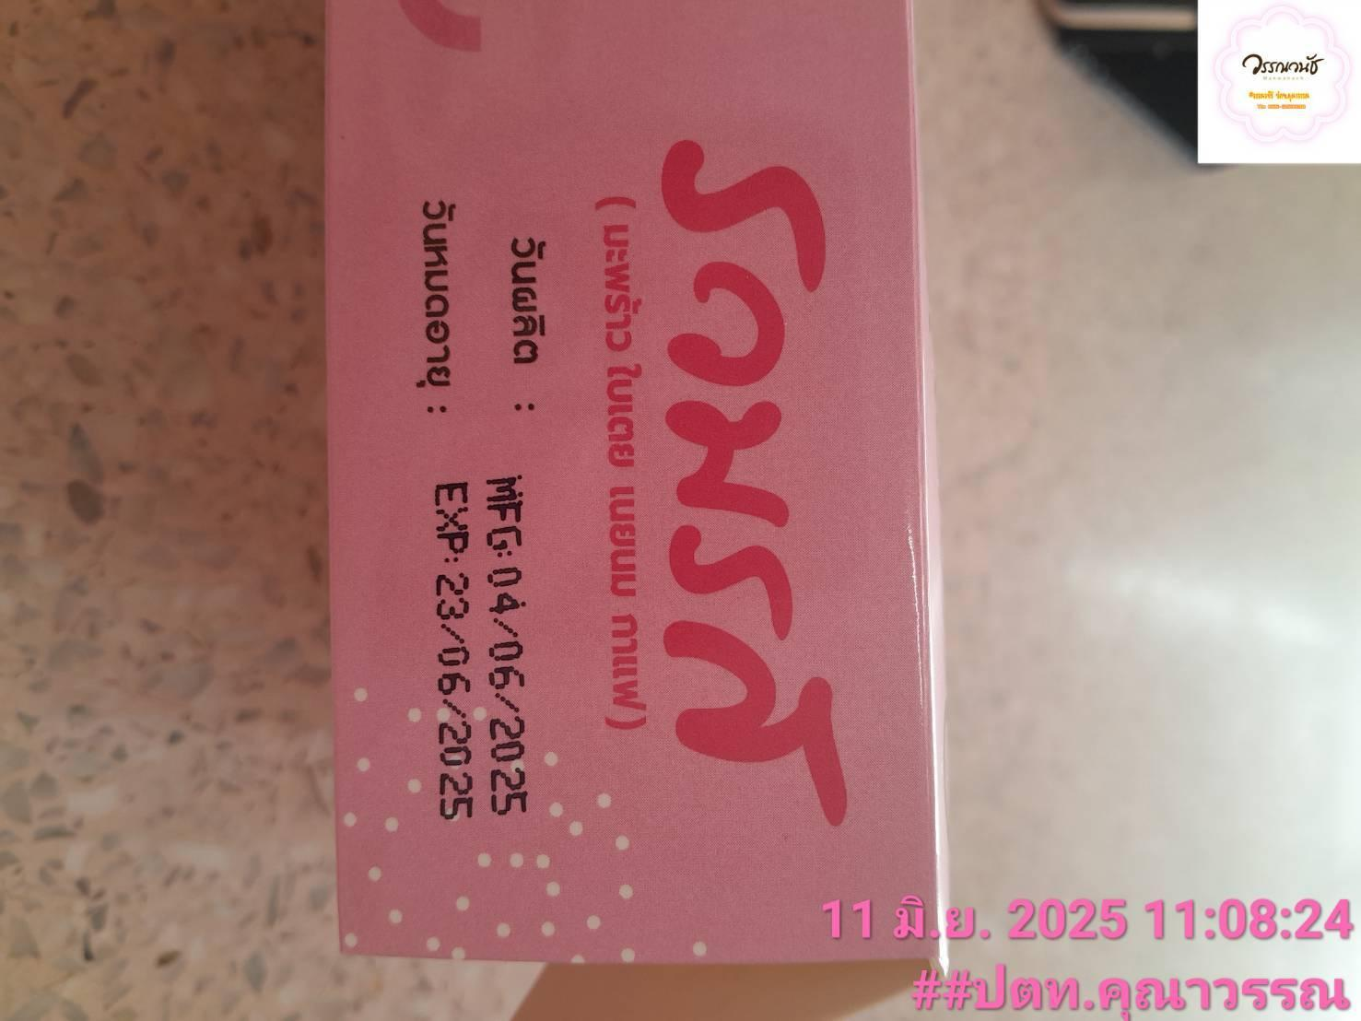
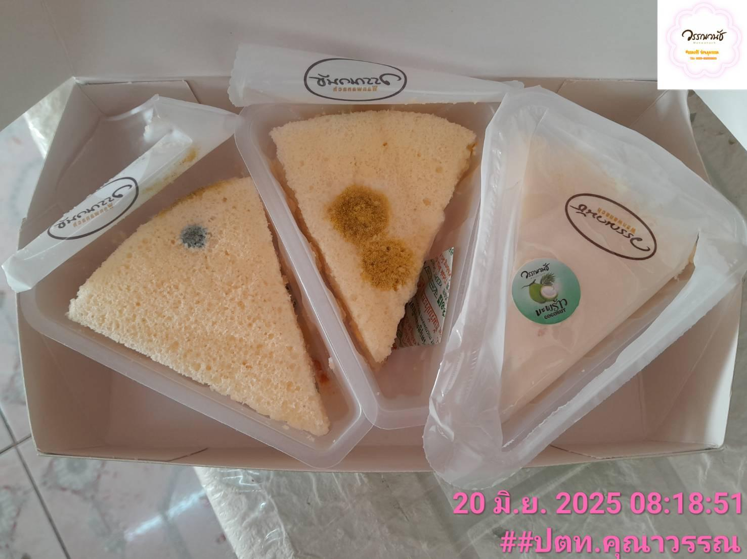
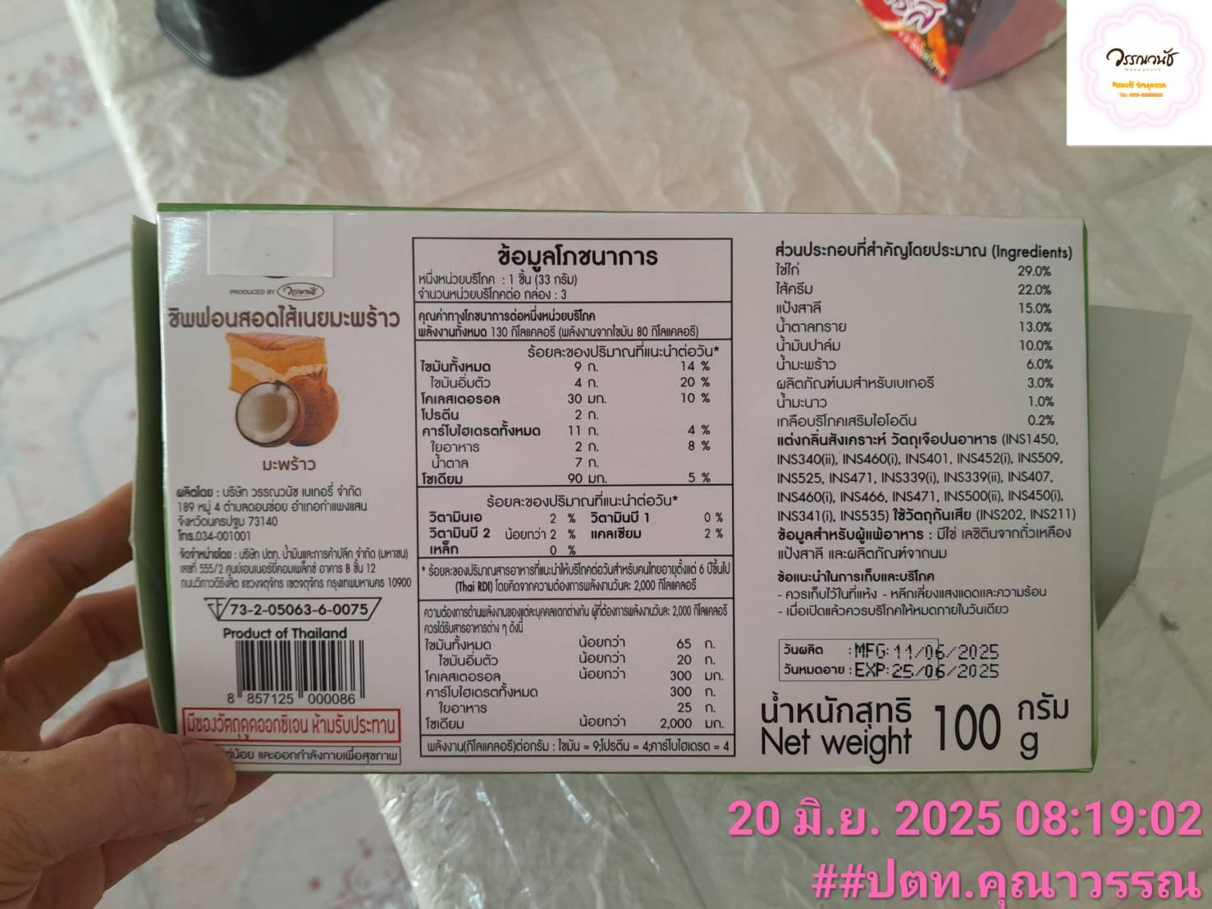

 |  |  |  |  |  |  |  |  |  |  | -
 |  |  |  |  |  |  |  |  |  |  | -
 |  |  |  |  |  |  |  |  |  |  | -
 |  |  |  |  |  |  |  |  |  |  | -
 |  |  |  |  |  |  |  |  |  |  | -
 |  |  |  |  |  |  |  |  |  |  | -
 |  |  |  |  |  |  |  |  |  |  | -
 |  |  |  |  |  |  |  |  |  |  | -
 |  |  |  |  |  |  |  |  |  |  | -
 |  |  |  |  |  |  |  |  |  |  | -
 |  |  |  |  |  |  |  |  |  |  | -
 |  |  |  |  |  |  |  |  |  |  | -
 |  |  |  |  |  |  |  |  |  |  | -
 |  |  |  |  |  |  |  |  |  |  | -
 |  |  |  |  |  |  |  |  |  |  | -
 |  |  |  |  |  |  |  |  |  |  | -
 |  |  |  |  |  |  |  |  |  |  | -
 |  |  |  |  |  |  |  |  |  |  | -
 |  |  |  |  |  |  |  |  |  |  | -
 |  |  |  |  |  |  |  |  |  |  | -
 |  |  |  |  |  |  |  |  |  |  | -
 |  |  |  |  |  |  |  |  |  |  | -
 |  |  |  |  |  |  |  |  |  |  | -
 |  |  |  |  |  |  |  |  |  |  | -
 |  |  |  |  |  |  |  |  |  |  | -
 |  |  |  |  |  |  |  |  |  |  | -
 |  |  |  |  |  |  |  |  |  |  | -
 |  |  |  |  |  |  |  |  |  |  | -
 |  |  |  |  |  |  |  |  |  |  | -
 |  |  |  |  |  |  |  |  |  |  | -
 |  |  |  |  |  |  |  |  |  |  | -

Booth July
รายงานแจ้งปัญหา Booth ประจำปี 2569 |  |  |  |  |  |  |  |  |  | Total | - | ฿
NO. | ปัญหา ขนม | ปัญหา ขนส่ง | วัน/เดือน/ปี ที่แจ้ง | สาขา | ชื่อสินค้า | จำนวนสินค้า ที่พบปัญา (กล่อง) | สาเหตุที่พบปัญหา | วันที่ผลิต | วันหมดอายุ | ราคา | คิดเป็นจำนวนเงิน | สถานะการแจ้งปัญหา QA/QC | การแก้ปัญหา QA/QC | หมายเหตุ | รูปภาพประกอบ
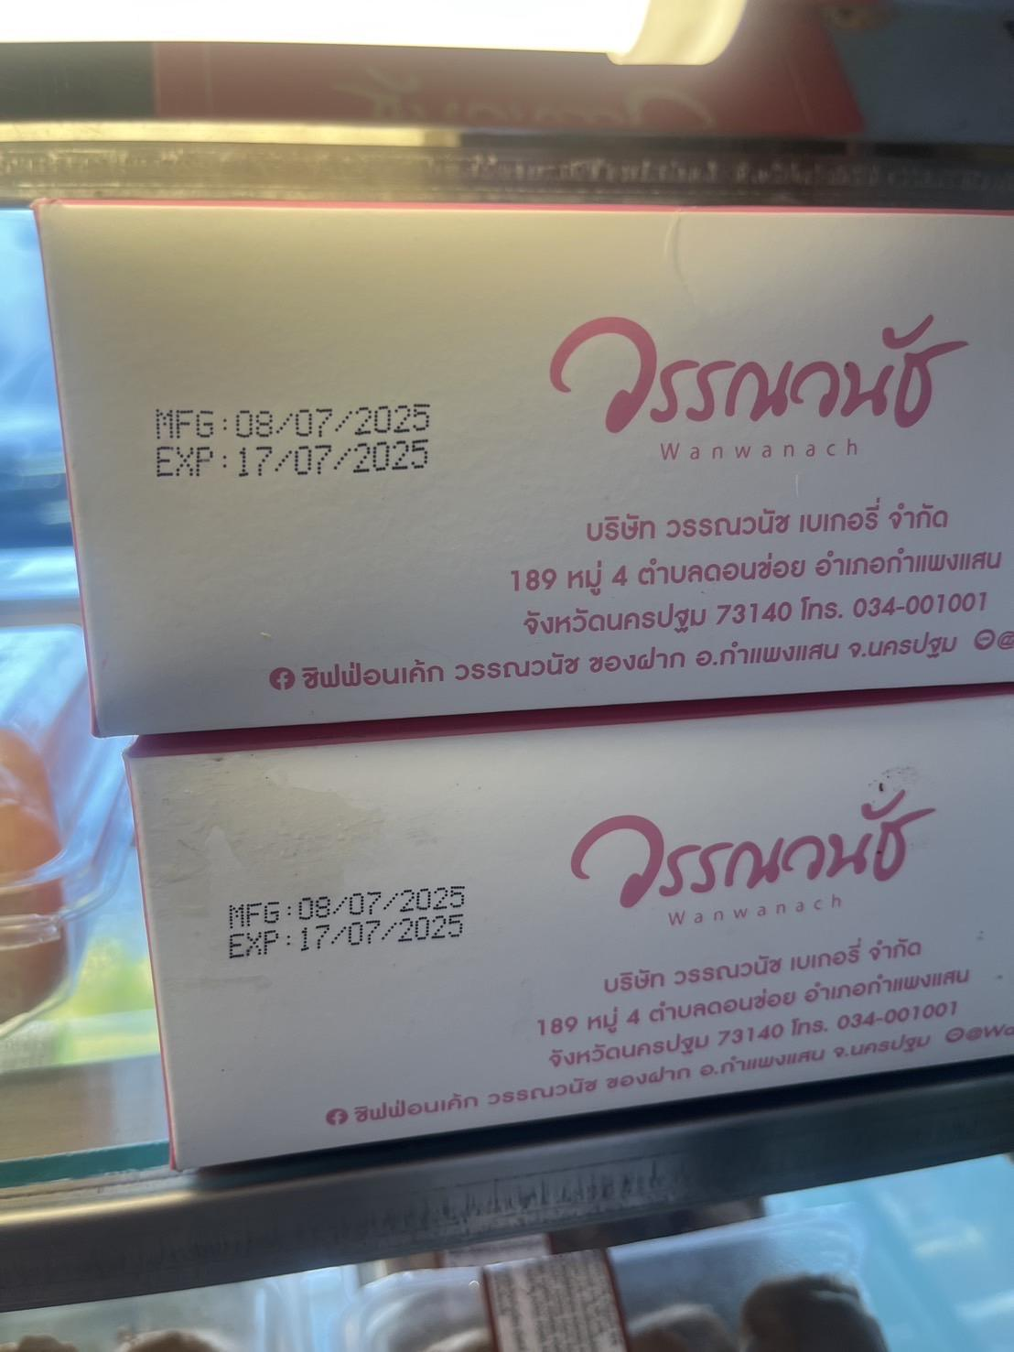
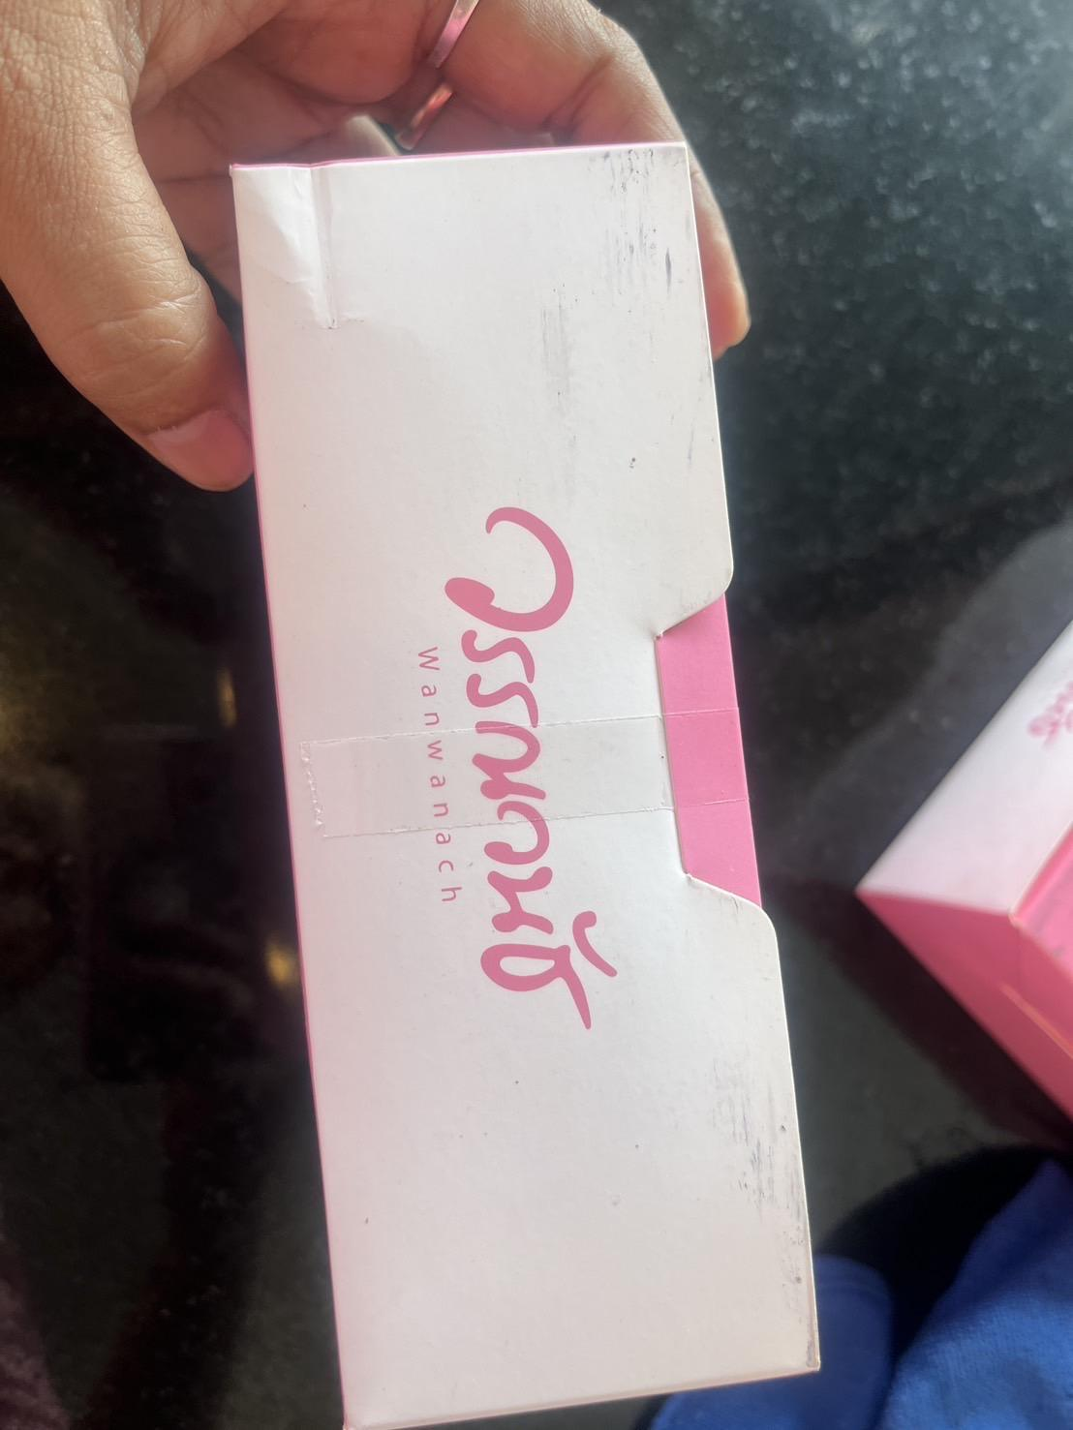
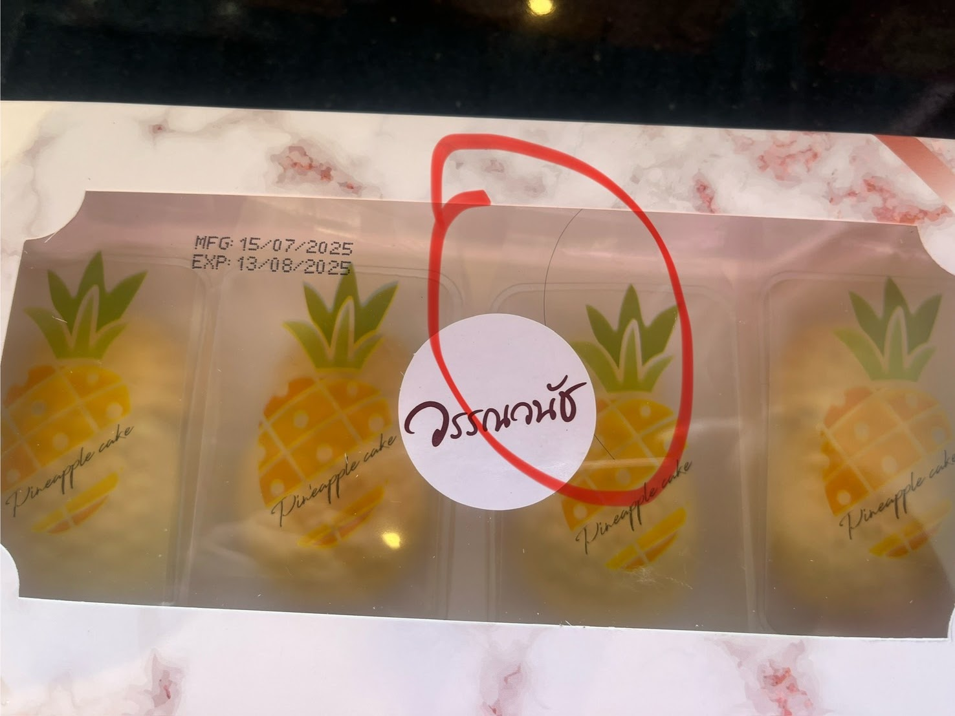

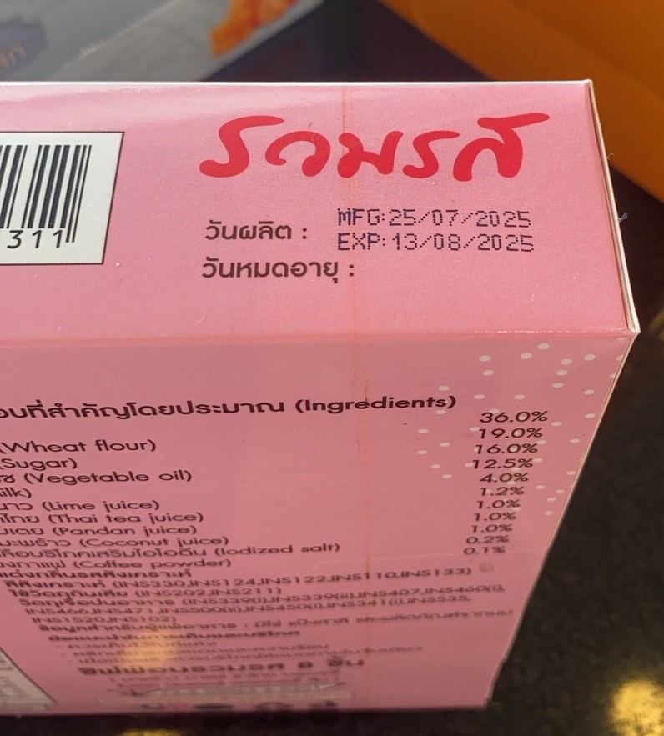

 |  |  |  |  |  |  |  |  |  |  | -
 |  |  |  |  |  |  |  |  |  |  | -
 |  |  |  |  |  |  |  |  |  |  | -
 |  |  |  |  |  |  |  |  |  |  | -
 |  |  |  |  |  |  |  |  |  |  | -
 |  |  |  |  |  |  |  |  |  |  | -
 |  |  |  |  |  |  |  |  |  |  | -
 |  |  |  |  |  |  |  |  |  |  | -
 |  |  |  |  |  |  |  |  |  |  | -
 |  |  |  |  |  |  |  |  |  |  | -
 |  |  |  |  |  |  |  |  |  |  | -
 |  |  |  |  |  |  |  |  |  |  | -
 |  |  |  |  |  |  |  |  |  |  | -
 |  |  |  |  |  |  |  |  |  |  | -
 |  |  |  |  |  |  |  |  |  |  | -
 |  |  |  |  |  |  |  |  |  |  | -
 |  |  |  |  |  |  |  |  |  |  | -
 |  |  |  |  |  |  |  |  |  |  | -
 |  |  |  |  |  |  |  |  |  |  | -
 |  |  |  |  |  |  |  |  |  |  | -
 |  |  |  |  |  |  |  |  |  |  | -
 |  |  |  |  |  |  |  |  |  |  | -
 |  |  |  |  |  |  |  |  |  |  | -
 |  |  |  |  |  |  |  |  |  |  | -
 |  |  |  |  |  |  |  |  |  |  | -
 |  |  |  |  |  |  |  |  |  |  | -
 |  |  |  |  |  |  |  |  |  |  | -
 |  |  |  |  |  |  |  |  |  |  | -
 |  |  |  |  |  |  |  |  |  |  | -
 |  |  |  |  |  |  |  |  |  |  | -
 |  |  |  |  |  |  |  |  |  |  | -

Booth Aug
รายงานแจ้งปัญหา Booth ประจำปี 2569 |  |  |  |  |  |  |  |  |  | Total | - | ฿
NO. | ปัญหา ขนม | ปัญหา ขนส่ง | วัน/เดือน/ปี ที่แจ้ง | สาขา | ชื่อสินค้า | จำนวนสินค้า ที่พบปัญา (กล่อง) | สาเหตุที่พบปัญหา | วันที่ผลิต | วันหมดอายุ | ราคา | คิดเป็นจำนวนเงิน | สถานะการแจ้งปัญหา QA/QC | การแก้ปัญหา QA/QC | หมายเหตุ | รูปภาพประกอบ


                      
                      
                      
                      
                      
                      
                      
                      
                      
                      
                      
                      
                      
                      
                      
                      
                      
                      
                      
                      
                      
                      
                      
                      
                      
                      
                      
                      
                      
                      
                      

